상품제안서
플라스틱 메모함 (HS-185-31) | 상품코드: S05542

 |  |  |  |  |  |  | 02-713-8555 | www.synergygift.co.kr
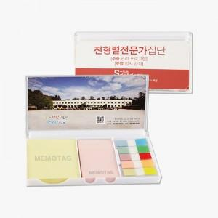 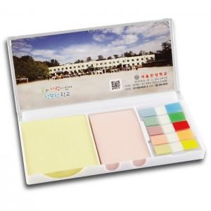

【상세/제작정보】 | <p><span style="background-color: rgb(255, 255, 255); font-family: dotum; font-size: 13px;">메모지:100매 팝업필름:10매</span>​</p>

【인쇄/포장옵션】 | 표지컬러 내지먹1도 / 포장불가능

【공급단가】 | 수량 | 500~ | 1,000~ | 2,000~ | 3,000~ | 5,000~
*VAT별도 | 단가 | 2,340원 | 2,000원 | 1,950원 | 1,920원 | 1,870원

【상품 URL】 | https://www.synergygift.co.kr:443/src/goods_detail.php?gdno=15638

